상품제안서
모닝텀블러+타올 선물세트 | 상품코드: S44322

 |  |  |  |  |  |  | 02-713-8555 | www.synergygift.co.kr
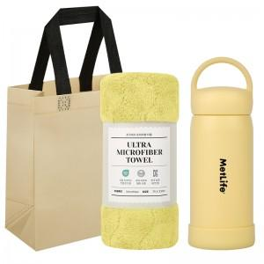

【상세/제작정보】

【인쇄/포장옵션】 | 실크, 레이저 / 포장지포장

【공급단가】 | 수량 | 30~ | 100~ | 300~ | 1,000~ | 3,000~
*VAT별도 | 300ml | 9,500원 | 9,000원 | 8,650원 | 8,250원 | 8,150원
 | 450ml | 9,900원 | 9,350원 | 9,000원 | 8,600원 | 8,450원

【상품 URL】 | https://www.synergygift.co.kr:443/src/goods_detail.php?gdno=44322

